TestGUI
BUG_ID | BUG_OVERVIEW | BUG_DETAIL | EXPECTED RESULT | NOTE/ REFERRENCES | Attachment
Màn hình chào
1 | Vị trí không phù hợp | 2 button che ảnh nền của trang chào | Cần di chuyển 2 button Khách hàng và button Quản trị viên xuống không gian trống phía dưới, không che ảnh nên của trang | 1
Đăng nhập- Khách hàng
2 | Lỗi cách diễn đạt | Cách diễn đạt không đúng chuẩn mực "Nhập số điện thoại!" | Thay thế bằng: "Vui lòng nhập số điện thoại" | 1
3 | Lỗi hiệu ứng | 2 thẻ cạnh nhau nhưng thẻ bên trái không được thêm hiệu ứng | Thêm hiệu ứng vào thẻ bên trái tương tự như bên phải | 2
Đăng nhập- Quản trị viên
4 | Lỗi căn chỉnh | Ảnh mô tả căn lệnh lên trên cùng của khung và lệch trái | Căn ảnh mô tả di chuyển xuống dưới và chính giữa của trang | 1
5 | Font chữ không ổn định | Font chữ không nổi bật | Font chữ cần được chỉnh sửa để nổi bật hơn | 2
6 | Font chữ không ổn định | Nội dung chữ text box trên và dưới không đồng nhất | Thay thế bằng: "Nhập tên đăng nhập" | 3
Gửi mã OTP
7 | Lỗi cách diễn đạt | Cách diễn đạt không đúng chuẩn mực "Mã OTP đã được gửi!" | Thay thế bằng: "Mã OTP đã được gửi đến bạn" | 1 | 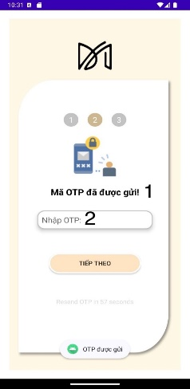
8 | Lỗi cách diễn đạt | Cách dùng từ trong textbox không phù hợp | Thay thế bằng: "Mã OTP" | 2
Trang chủ
9 | Logo không nổi bật | Logo app không đặc biệt | Logo của app cần được in đậm và thêm hiệu ứng thiết kế | 1 | 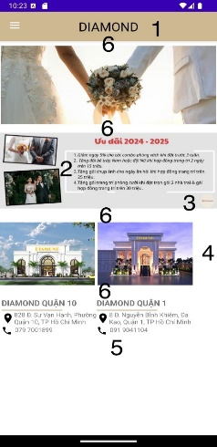
10 | Font chữ không ổn định | Mục 1. 2. chữ in nghiêng, mục 3. 4. chữ in thường | Font chữ cần được chỉnh lại cùng 1 kiểu in thường hoặc in nghiêng | 2
11 | Logo không liên quan | Xuất hiện logo không phải của app trên trang chủ | Cần xóa logo không liên quan ra khỏi trang chủ | 3
12 | Ảnh căn không chuẩn | Ảnh mô tả nằm lệch sang trái của màn hình | Ảnh mô tả cần được điều chỉnh giữa trang | 4
13 | Thông tin căn lệnh | Thông tin các chi nhành nằm lệnh trái của màn hình | Thông tin các chi nhành cần được điều chỉnh về giữa trang | 5
14 | Các thẻ căn không đồng đều | Các mục căn không đều, to dần đều từ trên xuống dưới | Cần căn chỉnh các thẻ đểu nhau | 6
Thực đơn
15 | Lỗi căn chỉnh | Ảnh mô tả nằm lệch sang trái của màn hình và lệch lên trên | Căn chỉnh ảnh mô tả giữa trang | 1
16 | lỗi font chữ | font chữ không nổi, chỉm trong ảnh nền | Đổi lại màu chữ hoặc font chữ hoặc thêm hiệu ứng | 2
Thực đơn - Khai vị
17 | lỗi căn chỉnh | textbox giá tiền không có khoảng cách với viền | Mở rộng padding của textbox giá tiền | 1
18 | Lề của các mục không ổn định | Lề dưới của textbox giá tiền không ổn định giữa các mục cùng 1 trang | Cần chỉnh sửa để các lề của textbox giá tiền bằng nhau | 2
Tạo hợp đồng
19 | Logo không nổi bật | Logo app không đặc biệt | Logo của app cần được in đậm và thêm hiệu ứng thiết kế | 1 | 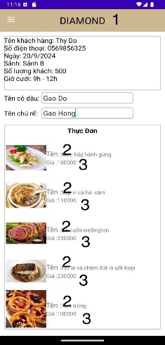
20 | Cách dùng chữ sai cú pháp | "Tên :", "Giá :" là cách viết sai | Thay thế bằng "Tên: ", "Giá: " | 2
21 | Giá tiền khó phân biệt | Giá tiền "180000" góc nhìn khó phân biệt | Thay thế bằng "1.800.000" hoặc "1.800.000 VND" | 3
22 | Chưa nổi bật phần giá tổng | Phần giá tiền tổng không được nêu bật cho góc nhìn của người dùng | Cần in đậm hoặc thay đổi font chữ hoặc thêm hiệu ứng | 4
Thanh toán hợp đồng
23 | Font chữ không phù hợp | Danh mục in nghiêng | Chỉnh sửa danh mục in thường | 1
24 | Cú pháp không đồng bộ | Cách ghi tổng tiền không giống các mục khác | Thay thế "Tổng" bằng "Tổng: " | 2
25 | Button không nổi bật | Button xác nhận hóa đơn không được nêu bật trên trang | Cần in đậm hoặc thay đổi font chữ hoặc thêm hiệu ứng | 3
Thống kê báo cáo
26 | Danh mục không rõ ràng | Danh mục không được in đậm hoặc highlight | Highlight hoặc hay đổi font chữ hoặc in đậm hoặc thêm hiệu ứng | 1 | 